Worksheet
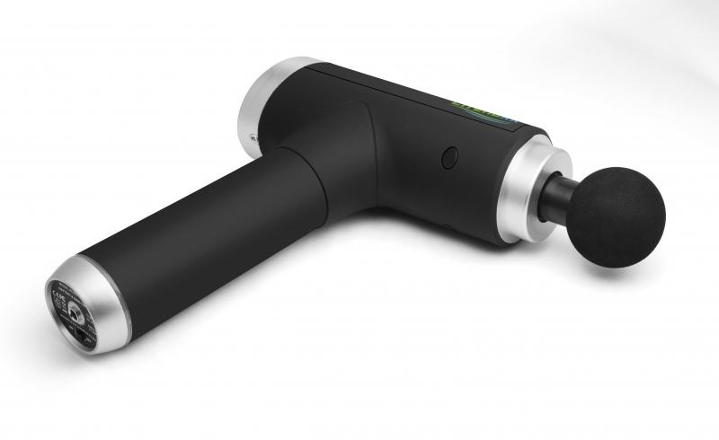
Lifenaxx Muskel-Massagegeraet kompakt LX-013

Artikelnummer | 4874 |  | VE | 7
EAN | 4260358128054 |  | Stück pro Palette | 200
Zollnummer | 90191010 |  | Lagen Pro Palette | 4

Abmessungen - Artikel
Länge(cm) | Breite(cm) | Höhe(cm) | Gewicht(g)
9 | 16 | 5 | 760

Abmessungen - Artikelverpackung
Länge(cm) | Breite(cm) | Höhe(cm) | Leergewicht(g) | Gewicht(g) Artikel+Verpackung
34 | 24.5 | 10 | 170 | 1540

Abmessungen - VE Karton (Masterkarton)
Länge(cm) | Breite(cm) | Höhe(cm) | Gewicht(g)
45.5 | 34.5 | 46 | 12000

Verpackung - Bestandteile
Rest Zubehör (g) | Papier/Pappe (g) | Styropor (g) | Kunstst. Hohlkörper(g) | Kunstst. Folien(g) | Materialverbunde (g)
76 | 28 | 42 | 0 | 3 | 0

Batterie- / Akkuinformationen
Batterie-benötigt | Batterie enthalten | Batterie-Typ | Batterie-System(Art)
Ja | Ja | Akku | Li-Ion - Lithium-Ionen-Akku
Anzahl(stk.) | Gewicht/Stk.(g) | Energiedichte(WH/Kg) | Leistung(WH)
1 | 153 | 0 | 0

Lithium Baterie
Energiegehalt | Gewicht (Kg)
1.5 | 153

Weiterführende Informationen
Technaxx Reseller Portal

